상품제안서
Link 개인/탁상용 UV 칫솔살균기 Bobo | 상품코드: S02455

 |  |  |  |  |  | 02-713-8555 | www.synergygift.co.kr
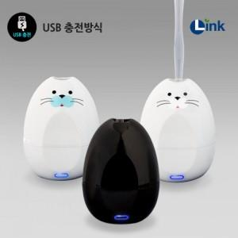

【상세/제작정보】 | 깜찍한 디자인의 개인용UV칫솔살균기

【인쇄/포장옵션】 | 실크 / 포장지포장

【공급단가】 | 수량 | 50~ | 300~ | 1,000~ | 2,000~
*VAT별도 | 단가 | 25,650원 | 24,700원 | 23,750원 | 22,800원

【상품 URL】 | https://www.synergygift.co.kr:443/src/goods_detail.php?gdno=4400

